1.IDENTIFICACION
INFORMACIÓN GENERAL |  | INFORMACIÓN DEL ESTUDIO RESPECTIVO
 |  | NODO NÚMERO |  |  |  |  | 3493
 |  | INFORME NÚMERO |  |  |  |  | 820
CONTRATISTA | UNIÓN TEMPORAL MOVILIDAD 2014 | ORDEN DE TRABAJO No. |  |  |  |  | PROGRAMACION BASICA
 |  | FECHA DE LA ORDEN DE TRABAJO |  |  |  |  | -
 |  | FECHA DE LA TOMA DE INFORMACIÓN |  |  |  |  | 170514
 |  | DÌA DE LA SEMANA
OBJETO DEL CONTRATO | REALIZAR LA TOMA DE INFORMACIÓN DE CAMPO, COMO INSUMO DEL PROGRAMA DE MONITOREO, SEGUIMIENTO Y PLANEACIÓN DEL TRÁNSITO Y EL TRANSPORTE DE BOGOTA D.C | TIPO DE ESTUDIO |  |  |  |  | VOLÚMENES POR TIPO DE VEHÍCULO
 |  | NOMBRE DEL ARCHIVO |  |  |  |  | 3493_AK_45_X_AC_170_140517_VOL_V1.xlsx
 |  | CÓDIGO DEL ESTUDIO |  |  |  |  | VOL
 |  | LUGAR DE LA TOMA DE INFORMACIÓN
NÚMERO DE CONTRATO | 2072-2013 | COORDENADA X |  |  |  |  | LONGITUD
 |  | COORDENADA Y |  |  |  |  | LATITUD

FECHA DE INICIO DEL CONTRATO | 22-01-2014 | PROFESIONALES RESPONSABLES
 |  | CONSULTOR (DIRECTOR) |  |  |  |  | ING. MSC. SANDRA LUCIA NAVAS TEQUIA
 |  | CONSULTOR (COORDINADOR GENERAL) |  |  |  |  | ING. MSC. LUIS FERNANDO RUBIANO BARRERO
INTERVENTORÍA | UNIVERSIDAD NACIONAL DE COLOMBIA | CONSULTOR (EXPERTO EN TRÁNSITO Y TRANSPORTE) |  |  |  |  | ING. ESP. DIANA PAOLA PARADA
 |  | CONSULTOR (ING ANÀLISIS) |  |  |  |  | ING. IRINA ROCÍO GUTIÉRREZ
 |  | INTERVENTORÍA (DIRECTOR) |  |  |  |  | ING. MSC. ARTURO ZARATE
 |  | INTERVENTORÍA (ESPECIALISTA) |  |  |  |  | ING. MSC. WILLIAM CASTRO
 |  | INTERVENTORÍA (RESIDENTE) |  |  |  |  | ING. JOSÉ EDWIN TORRES
OBJETO DEL CONTRATO | INTERVENTORÍA TÉCNICA, ADMINISTRATIVA Y FINANCIERA PARA LA TOMA DE INFORMACIÓN DE CAMPO COMO INSUMO DEL PROGRAMA DE MONITOREO, SEGUIMIENTO Y PLANEACIÓN DEL TRÁNSITO Y TRANSPORTE DE BOGOTÁ D.C. | SUPERVISOR SECRETARIA MOVILIDAD |  |  |  |  | ING. FABIAN GONZALEZ

 |  | VERSIONES DEL ESTUDIO
 |  | NÚMERO |  | FECHA | OBSERVACIONES
NÚMERO DE CONTRATO | 2072-2013 | Versión 0 |  | 23/05/14
 |  | Versión 1 |  | 04/06/14 | SE ATENDIERON OBSERVACIONES DE INTERVENTORÍA SEGÚN OFICIO FI-INT-CMTTUB14-235-14, SE DA RESPUESTA MEDIANTE OFICIO N° ICV-187-C-457. En la hoja 1. IDENTIFICACIÓN, se aclararon las observaciones registradas para cara movimiento. Se revisó en la hoja 2. BASE la información registrada para los movimientos y períodos señalados: para el movimiento 2, automóviles periodos 14:00, 14:15 y 16:15 horas las variaciones responden a la presencia de congestión vehicular, para motos periodo 15:30 movimiento 2 y 09:45 horas movimiento 4 se presenta error de digitación realizándose las correcciones respectivas de acuerdo a lo registrado en formatos. Para la información registrada en el movimiento 2B se manejó de acuerdo a lo suministrado en el formato de visita de campo, tomando conjuntamente la calzada transmilenio con la rápida como se muestra en el esquema y la configuración de las vías en el punto de aforo, además de la distribución de los tipos de vehículos para cada uno de los aforadores en la calzada rápida según lo registrado en formatos. En la hoja 4. RESULTADOS, se unifico los decimales de los porcentajes registrados, en las Tablas 1 y 2, con los registrados en las Gráficas 2, 3, 4 y 5.
 |  | Versión 2
FECHA DE INICIO DEL CONTRATO | 21-01-2014 | Versión 3

 |  | DESCRIPCIÓN DE LA TOMA DE INFORMACIÓN
 |  | TIPO DE VEHÍCULO | FACTOR DE EQUIVALENCIA | MOVIMIENTOS AFORADOS |  |  | No. DE PERÍODOS | HORA
ESQUEMA |  |  |  | ACCESO | LENTA | RÁPIDA | HORARIO DEL PERÍODO No. 1 | 22:00-06:00
 |  | L | 1 | NORTE | 1 | 1B | HORARIO DEL PERÍODO No. 2 | 06:00-14:00
 |  | C | 2 | SUR | 2 | 2B | HORARIO DEL PERÍODO No. 3 | 14:00-22:00
 |  |  |  | OCCIDENTE | 3 | 3B | No. DE HORAS TOMADAS |  | 24
 |  | BT | 2 | ORIENTE | 4 | 4B | HORARIO DE LA TOMA DE INFORMACIÓN |  | 22:00-22:00
 |  | B | 2 |  |  |  | No. DE EQUIPOS UTILIZADOS |  | 13
 |  |  |  | OBSERVACIONES DE LA TOMA DE INFORMACIÒN
 |  | AL | 2 | OBSERVACION |  |  |  |  |  | ACCESO
 |  | AT | 2.5 | SE PRESENTA CONGESTIÓN VEHICULAR DESDE LAS 07:10 - 08:00 HORAS; 11:50 - 12:30 HORAS, ENTRANDO AL CAMBIO DE TURNO DE LAS 14:00 SE PRESENTA ALTA CONGESTIÓN VEHICULAR. |  |  |  |  |  | SUR
 |  | BA | 2.5
 |  | ESP | 2 | SE TOMARON LOS MOVIMIENTOS 3 Y 3B CONJUNTAMENTE |  |  |  |  |  | OCCIDENTE
 |  | INT | 2 | SE TOMARON LOS MOVIMIENTOS 4 Y 4B CONJUNTAMENTE |  |  |  |  |  | ORIENTE
 |  | C2P | 2.5
 |  | C2G | 2.5
 |  | C3-C4 | 2.5
 |  | C5 | 2.5
 |  | >C5 | 2.5
 |  | M | 0.5
 |  | BIC | 0.3

 |  | ANALISIS PUNTUAL
 |  | LA INTERSECCIÓN DE LA AVENIDA CARRERA 45 (AUTOPISTA NORTE) CON AVENIDA CALLE 170 SE ENCUENTRA UBICADA EN EL SECTOR NORTE DE LA CIUDAD. LA AVENIDA CARRERA 45 PERMITE LA CIRCULACIÓN EN SENTIDO NORTE-SUR Y VICEVERSA Y ESTÁ CONFORMADA POR SEIS CALZADAS, DOS PARA TRÁFICO MIXTO POR SENTIDO (INCLUYE TPC) Y DOS CALZADAS EXCLUSIVA PARA LOS BUSES DEL SISTEMA TRANSMILENIO, UNA POR SENTIDO. LA AVENIDA CALLE 170, ESTÁ CONFORMADA POR DOS CALZADAS CON SEPARADOR CENTRAL PARA TRÁFICO MIXTO (INCLUYE TPC), UNA CALZADA POR SENTIDO; PERMITE LA CIRCULACIÓN EN SENTIDO ORIENTE-OCCIDENTE Y VICEVERSA, EL PASO DE ESTA VÍA POR LA INTERSECCIÓN ES SOBRE NIVEL A LA AUTOPISTA NORTE. EL VOLUMEN TOTAL AFORADO DURANTE EL DÍA SABADO 17 DE MAYO DE 2014 FUE DE 290.891 VEHÍCULOS MIXTOS, COMPUESTOS DE LA SIGUIENTE MANERA: EL 81,2% CORRESPONDEN A VEHÍCULOS LIVIANOS, EL 8,6% MOTOS, EL 6,1% TRANSPORTE PÚBLICO COLECTIVO (COLECTIVOS, BUSETA / BUSETON, BUSES) Y EL 3,8% A VEHÍCULOS DE CARGA. LOS PERÍODOS DE MÁXIMA DEMANDA SE PRESENTAN ENTRE LAS 15:45 Y LAS 16:45 HORAS, Y ENTRE LAS 16:00-17:00 HORAS. LA HORA PICO TOTAL DE LA INTERSECCIÓN SE REGISTRA ENTRE LAS 15:45 Y LAS 16:45 HORAS, PERIODO EN EL QUE SE MOVILIZA UN TOTAL DE 18.743 VEHÍCULOS MIXTOS, DE LOS CUALES EL 82,5% CORRESPONDE A VEHÍCULOS LIVIANOS, EL 8,7% A MOTOS, EL 5,1% A TRANSPORTE PUBLICO COLECTIVO Y MASIVO, EL 3,5% A CAMIONES Y FINALMENTE LAS BICICLETAS CON UNA PARTICIPACIÓN DEL 0,1%.

 |  | REGISTRO FOTOGRÁFICO
 |  | 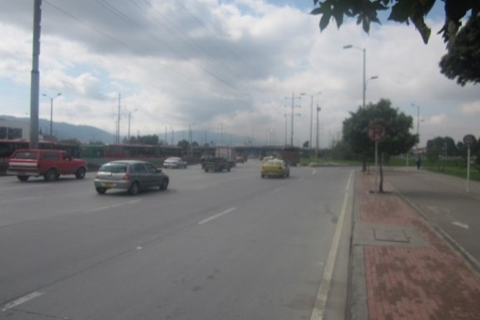 |  |  |  |  | 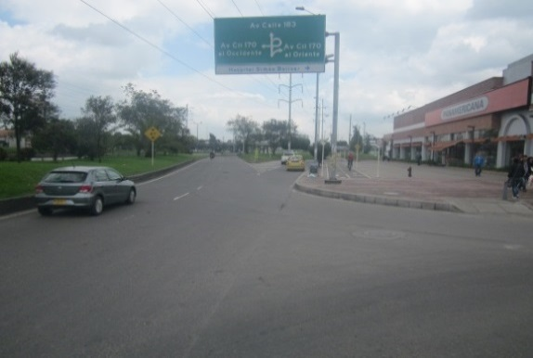

 |  | ACCESO NORTE |  |  |  |  | ACCESO SUR

 |  | 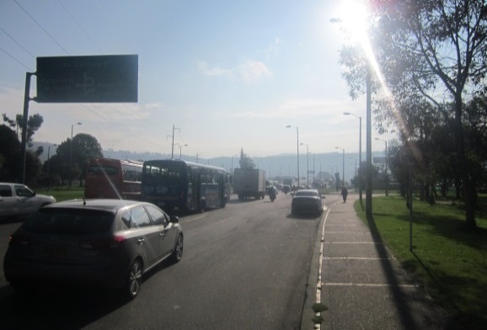 |  |  |  |  | 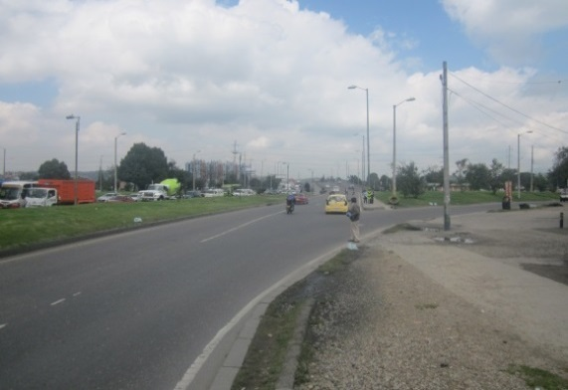

 |  | ACCESO OCCIDENTE |  |  |  |  | ACCESO ORIENTE

